「行政区域」について
「 行 政 区 域 」 に つ い て |  |  |  | ＜目次に戻る＞

本書で表示する「行政区域」は、原則として「西宮市支所設置条例」第２条で定められている
地域とそれ以外の地域（本庁地区[ＪＲ以北，ＪＲ以南，津門・今津]）によって構成されている
が、本庁地区は人口も多く、面積も広いため、便宜上３区分している。

１ 本庁地区
① | ＪＲ以北 | …ＪＲ線路より北の地域（岡田山１～３番を含む）
② | ＪＲ以南 | …ＪＲ線路より南の地域で津門・今津地区を除く
③ | 津門・今津 | …町名で「津門○○町｣、｢今津○○町｣、｢甲子園○○町｣（甲子園町、 | 甲子
 |  | 園一～九番町は除く）となっている地域及び上甲子園５丁目を含む地域
２ 鳴尾地区 |  | 元武庫郡鳴尾村の地域（戸崎町を除く）及び鳴尾浜１～３丁目、甲子園
 |  | 浜１～３丁目を含む地域
３ 瓦木地区 |  | 元武庫郡瓦木村の地域及び深津町、高松町、丸橋町、北昭和町、南昭和
 |  | 町、戸崎町を含む地域
４ 甲東地区 |  | 元武庫郡甲東村の地域及び田近野町、岡田山４～７番を含む地域
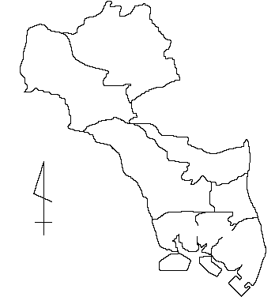
５ 塩瀬地区 |  | 元有馬郡塩瀬村の地域
６ 山口地区 |  | 元有馬郡山口村の地域
塩 瀬
山 口

Ｎ
ＪＲ以北
甲 東

瓦 木
ＪＲ以南
津門・今津
鳴 尾

 |  |  |  | ＜目次に戻る＞

